상품제안서
유닉스 이온 접이식 드라이어 1407 | 상품코드: F32209

 |  |  |  |  |  |  | 02-412-0044 | www.easy1.co.kr
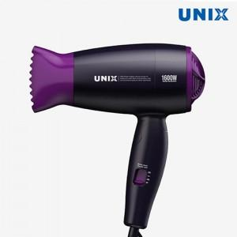

【상세/제작정보】

【인쇄/포장옵션】 | 레이저, 스티커 / 포장지포장

【공급단가】 | 수량 | 50~ | 100~ | 500~ | 1,000~ | 2,000~
*VAT별도 | 단가 | 19,680원 | 19,350원 | 18,860원 | 18,530원 | 18,040원

【상품 URL】 | http://www.easy1.co.kr/src/goods_detail.php?gdno=32209

